1
ผลการเบิกจ่ายงบประมาณก่อสร้างรั้วคอนกรีตและถนน ณ ศูนย์ฝึกเกษตร มหาวิทยาลัยราชภัฏเลย
ตำบลเมือง อำเภอเมือง จังหวัดเลย
งบประมาณที่ได้รับจัดสรร |  |  |  |  | 12,200,000 | บาท
ค่าก่อสร้าง |  | 8,860,000 | บาท
 |  | เงินงบประมาณ | 8,860,000.00 | บาท
 |  | เงินนอกงบประมาณ | - | บาท
จัดหาโดยวิธี |  | ประกวดราคาอิเล็กทรอนิกส์ (e-bidding)
สัญญาจ้างเลขที่ |  | 40/2563 ลงวันที่ 21 เมษายน 2563
 |  | (เริ่มทำงานรับจ้างวันที่ 22 เมษายน 2563)
สิ้นสุดสัญญาจ้าง |  | ภายในวันที่ 17 ธันวาคม 2563
ผู้รับจ้าง |  | ห้างหุ้นส่วนจำกัด กิตติพลวัสดุก่อสร้าง
 |  | ที่อยู่ เลขที่ 29 หมู่ 9 ถนนเจริญรัฐ ตำบลนาอาน อำเภอเมืองเลย จังหวัดเลย
แบ่งออกเป็น |  | 6 งวด
รวมระยะเวลาทำงาน |  | 240 วัน
ลักษณะของงาน
 | 1) งานรื้อลวดหนามเดิม เก็บกองให้เรียบร้อยในส่วนที่เกี่ยว
 | 2) งานฐานราก คานคอดิน เสาโครงสร้าง รั้วคอนกรีตแบบที่ 2
 | 3) งานก่ออิฐบล็อก ฉาบปูนผนัง ฉาบปูนโครงสร้างเสา คาน รั้วคอนกรีตแบบที่ 2
 | 4) งานฐานราก คานคอดิน เสาโครงสร้าง รั้วคอนกรีตแบบที่ ๑
 | 5) งานถนนผิวจราจรคอนกรีตเสริมเหล็ก
 | 6) งานติดตั้งประตูเหล็กจุดที่ 1,2 และ 3
สถานที่ก่อสร้าง
 | ศูนย์ฝึกเกษตร (ซำไก่เขี่ย) มหาวิทยาลัยราชภัฏเลย ตำบลเมือง อำเภอเมือง จังหวัดเลย 42000

งวดงานและการเบิกจ่ายงบจ้างก่อสร้างรั้วคอนกรีตและถนน ณ ศูนย์ฝึกเกษตร มหาวิทยาลัยราชภัฏเลย

งวดที่ | จำนวนเงิน | กำหนดส่งงวดตามสัญญา | วันที่ตรวจการจ้าง | ยอดเบิกจ่ายสะสม | คงเหลือ | หมายเหตุ
1 | 1,594,800.00 | 20 มิ.ย. 63 |  |  | 8,860,000.00
2 | 1,594,800.00 | 20 ก.ค. 63
3 | 1,594,800.00 | 19 ส.ค. 63
4 | 1,240,400.00 | 30 ก.ย. 63
5 | 1,683,400.00 | 7 พ.ย. 63
6 | 1,151,800.00 | 17 ธ.ค. 63
รวม | 8,860,000.00

รูปถ่ายความก้าวหน้างานจ้างก่อสร้างรั้วคอนกรีตและถนน ณ ศูนย์ฝึกเกษตร มหาวิทยาลัยราชภัฏเลย

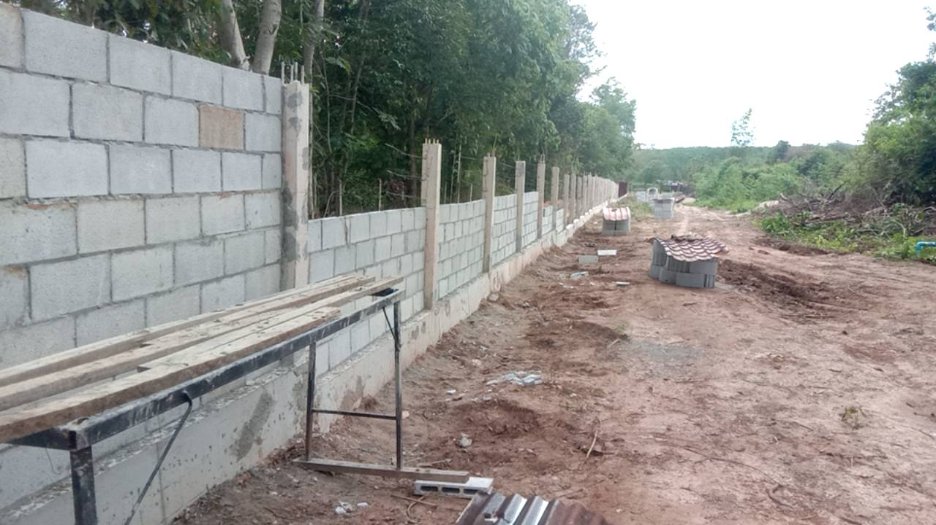

รูปที่ 1 รูปแสดงการงานจ้างก่อสร้างรั้วคอนกรีตและถนน ณ ศูนย์ฝึกเกษตร มหาวิทยาลัยราชภัฏเลย

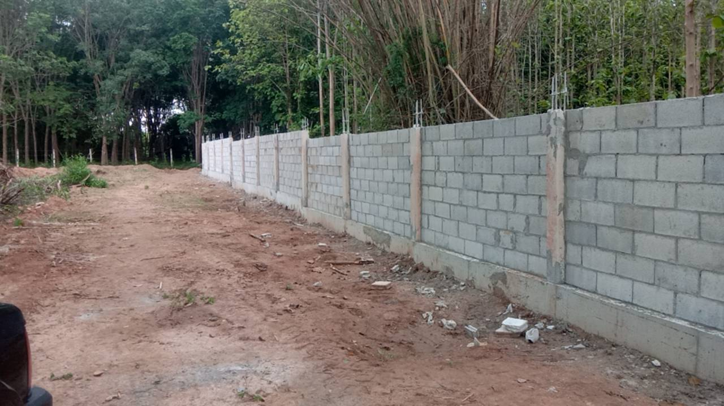

รูปที่ 2 รูปแสดงการงานจ้างก่อสร้างรั้วคอนกรีตและถนน ณ ศูนย์ฝึกเกษตร มหาวิทยาลัยราชภัฏเลย

